빅분기필기_교안답지
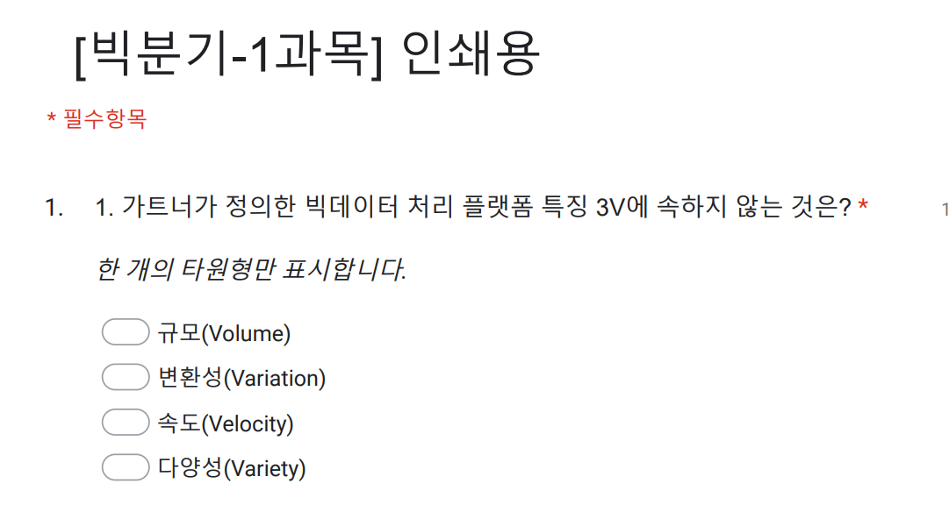
이것이 답지에서 사용한 문제 번호 입니다.
구글클래스룸
문제번호 | 1과목 | 문제번호 | 2과목 | 문제번호 | 2과목 | 문제번호 | 3과목 | 문제번호 | 3과목 | 문제번호 | 4과목
1 | 2 | 1 | 3 | 57 | 3 | 1 | 4 | 57 | 3 | 1 | 1
2 | 3 | 2 | 1 | 58 | 3 | 2 | 3 | 58 | 2 | 2 | 1
3 | 4 | 3 | 1 | 59 | 4 | 3 | 1 | 59 | 4 | 3 | 3
4 | 2 | 4 | 4 | 60 | 3 | 4 | 4 | 60 | 4 | 4 | 3
5 | 3 | 5 | 3 | 61 | 1 | 5 | 3 | 61 | 3 | 5 | 2
6 | 3 | 6 | 1 | 62 | 2 | 6 | 2 | 62 | 2 | 6 | 2
7 | 1 | 7 | 1 | 63 | 3 | 7 | 4 | 63 | 2 | 7 | 2
8 | 1 | 8 | 3 | 64 | 3 | 8 | 3 | 64 | 1 | 8 | 4
9 | 1 | 9 | 3 | 65 | 1 | 9 | 2 | 65 | 4 | 9 | 3
10 | 1 | 10 | 4 | 66 | 4 | 10 | 3 | 66 | 2 | 10 | 1
11 | 2 | 11 | 3 | 67 | 2 | 11 | 1 | 67 | 4 | 11 | 4
12 | 2 | 12 | 2 | 68 | 1 | 12 | 2 | 68 | 1 | 12 | 1
13 | 3 | 13 | 2 | 69 | 2 | 13 | 1 | 69 | 3 | 13 | 4
14 | 4 | 14 | 4 | 70 | 4 | 14 | 4 | 70 | 1 | 14 | 2
15 | 1 | 15 | 1 | 71 | 1 | 15 | 4 | 71 | 4 | 15 | 1
16 | 3 | 16 | 3 | 72 | 3 | 16 | 2 | 72 | 1 | 16 | 3
17 | 4 | 17 | 3 | 73 | 3 | 17 | 2 |  |  | 17 | 3
18 | 3 | 18 | 4 | 74 | 3 | 18 | 3 |  |  | 18 | 2
19 | 4 | 19 | 2 | 75 | 2 | 19 | 1 |  |  | 19 | 2
20 | 4 | 20 | 2 | 76 | 2 | 20 | 2 |  |  | 20 | 3
21 | 2 | 21 | 3 |  |  | 21 | 3 |  |  | 21 | 4
22 | 3 | 22 | 2 |  |  | 22 | 3 |  |  | 22 | 2
23 | 4 | 23 | 1 |  |  | 23 | 4 |  |  | 23 | 1
24 | 2 | 24 | 3 |  |  | 24 | 2 |  |  | 24 | 3
25 | 1 | 25 | 4 |  |  | 25 | 3 |  |  | 25 | 2
26 | 2 | 26 | 2 |  |  | 26 | 1 |  |  | 26 | 4
27 | 2 | 27 | 3 |  |  | 27 | 4 |  |  | 27 | 2
28 | 4 | 28 | 1 |  |  | 28 | 2 |  |  | 28 | 4
29 | 2 | 29 | 3 |  |  | 29 | 1 |  |  | 29 | 1
30 | 2 | 30 | 2 |  |  | 30 | 4 |  |  | 30 | 3
31 | 3 | 31 | 2 |  |  | 31 | 1
32 | 4 | 32 | 2 |  |  | 32 | 2
33 | 2 | 33 | 4 |  |  | 33 | 3
34 | 2 | 34 | 3 |  |  | 34 | 1
35 | 2 | 35 | 2 |  |  | 35 | 4
36 | 1 | 36 | 2 |  |  | 36 | 4
37 | 3 | 37 | 2 |  |  | 37 | 3
38 | 3 | 38 | 1 |  |  | 38 | 2
39 | 4 | 39 | 1 |  |  | 39 | 3
40 | 3 | 40 | 2 |  |  | 40 | 2
41 | 1 | 41 | 2 |  |  | 41 | 4
42 | 3 | 42 | 1 |  |  | 42 | 2
43 | 1 | 43 | 2 |  |  | 43 | 3
44 | 1 | 44 | 3 |  |  | 44 | 3
45 | 4 | 45 | 3 |  |  | 45 | 3 | ok | 딥러닝
46 | 2 | 46 | 4 |  |  | 46 | 2
47 | 4 | 47 | 2 |  |  | 47 | 4
48 | 1 | 48 | 2 |  |  | 48 | 2
49 | 2 | 49 | 3 |  |  | 49 | 1
50 | 1 | 50 | 3 |  |  | 50 | 2
51 | 4 | 51 | 3 |  |  | 51 | 4
52 | 3 | 52 | 4 |  |  | 52 | 3
53 | 3 | 53 | 3 |  |  | 53 | 2
54 | 3 | 54 | 2 |  |  | 54 | 3
55 | 1 | 55 | 4 |  |  | 55 | 1
56 | 3 | 56 | 3 |  |  | 56 | 2

